Dados para Venda GERAL
Material | Texto breve material | Quantidade REAL ENCONTRADA | valor uni | APLICAÇÃO | OBSERVAÇÕES | FOTOS | R$ Total
200100648 | TAMBOR DE FREIO 15/24/40T 10F ( 301010819 ) | 576 | R$ 349.11 | VW 15.190 4x2 (Rodado Americano) MAN | Peças em bom estado, se vendidas serão usinadas o que remove a oxidação aparente, sem troca e sem garantias. | 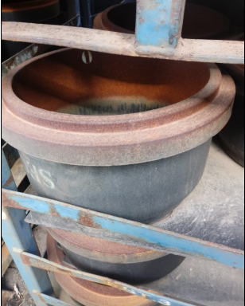 | R$ 201,089.40
72500184 | DISCO DE FREIO -MAN 2P0615301A | 156 | R$ 191.82 | DÉDALUS 5T +A4:N5(VW ÔNIBUS 5.150 OD) MAN | Peças novas, sem oxidação, em ótimo estado, sem troca e sem garantias. |  | R$ 29,923.20
200100646 | TAMBOR TRASEIRO 15/24/40T 10F (301010817) | 275 | R$ 333.07 | VW 15.190 4x2 (Rodado Americano) MAN | Peças em bom estado, se vendidas serão usinadas o que remove a oxidação aparente, sem troca e sem garantias. | 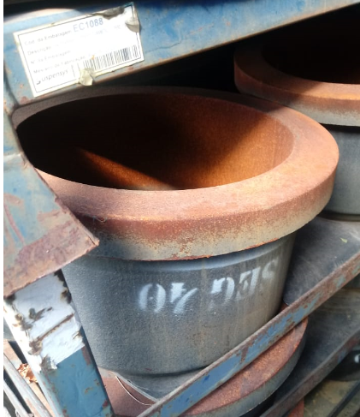 | R$ 91,594.70
81300675 | CUBO/TAMBOR 15X7" CAMINH IVECO | 96 | R$ 849.11 | TECTOR MERITOR > IVECO | Peças novas, sem oxidação, em ótimo estado, sem troca e sem garantias. |  | R$ 81,514.67
71100122 | CONE 39590 | 838 | R$ 21.61 | IVECO 13T FORD 13T DAILY 7T VW 13.190 4x2 MERITOR>IVECO FORD MAN | Peças novas, sem oxidação, em ótimo estado, sem troca e sem garantias. |  | R$ 18,108.89
301307222 | CUBO/TAMBOR 15/17/24T DIAN AÇO | 71 | R$ 743.40 | VW 15.190 4x2 (Rodado Americano) MAN | Peças novas, sem oxidação, em ótimo estado, sem troca e sem garantias. | 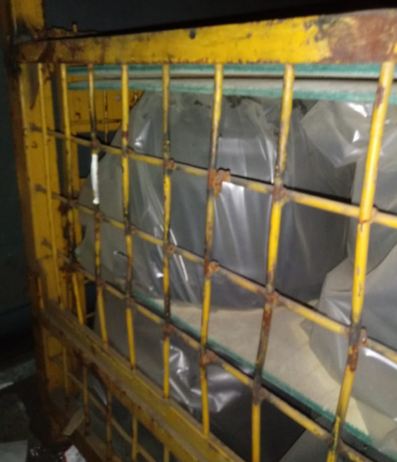 | R$ 52,781.66
100000117162 | SUPORTE DIANT.MOLA DIANT.USIN(2W0803549) | 297 | R$ 77.39 | VW 15.190 4x2 (Rodado Americano) MAN | Peças novas, sem oxidação, em ótimo estado, sem troca e sem garantias. |  | R$ 22,985.63
71100091 | ROLAMENTO ROLOS CÔNICOS 32218 | 575 | R$ 46.38 | SUSPENSYS, RANDON 8090 RANDON | Peças novas, sem oxidação, em ótimo estado, sem troca e sem garantias. |  | R$ 26,668.54
81300472 | CUBO/TAMBOR 13T TRASEIRO IVECO | 12 | R$ 1,136.36 | VERTIS 13T IVECO | Peças novas, sem oxidação, em ótimo estado, sem troca e sem garantias. |  | R$ 13,636.30

